ชีต1
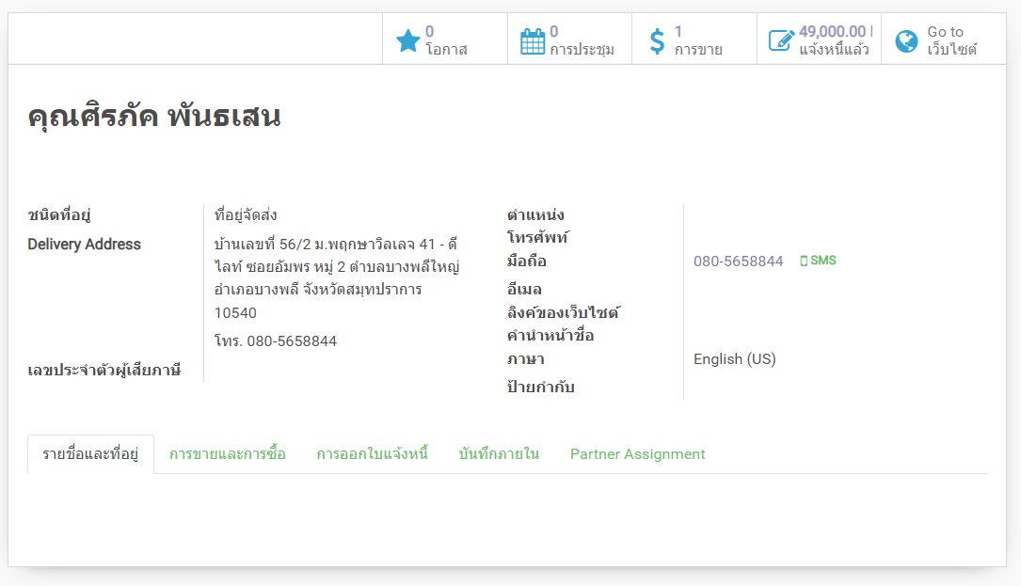
Filter | Stat date - End date |  | วันที่สร้าง
 | Brand |  | Medium | ** TIP
DateOrder | SO | Name | Address | Tel | Price Total | Brand | Contact Form | Status
2022-01-10 | S07931 | คุณกิตติกานต์ ไชยสาร | 238/1 หมู่4 ต.จันจว้า อ.แม่จัน จ.เชียงราย 57270 | +66615554625 | 55,900 | medicalplus | Line | draft
2022-01-10 | S07931 | คุณกิตติกานต์ ไชยสาร | 238/1 หมู่4 ต.จันจว้า อ.แม่จัน จ.เชียงราย 57270 | +6686-1150788 | 55,900 | medicalplus | Line | sale
2022-01-05 | S07629 | คุณจรรยา โพธิสาร | 78/10 บ้านบะยาวใต้ ต.หนองยอง อ.ปากคาด จ.บึงกาฬ 44150 | 061-5420956 | 14,000 | medicalplus | Call In | cancel
2022-01-05 | S07782 | คุณญานิศา แซ่ผ่ง | 7/76 หมู่บ้านอารียาชบา ซอยนวลจันทร์ 56 แขวงนวชจันทร์ เขตบึงกุ่ม กรุงเทพ 10230 | +66639456978 | 51,900 | medicalplus | Line | sale
2022-01-05 | S07782 | คุณญานิศา แซ่ผ่ง | 7/76 หมู่บ้านอารียาชบา ซอยนวลจันทร์ 56 แขวงนวชจันทร์ เขตบึงกุ่ม กรุงเทพ 10230 | +66896638666 | 51,900 | medicalplus | Line | draft
2022-01-06 | S07817 | คุณสมใจ ห่อเหลิง | 118 ม.23 ต.รับร่อ อ.ท่าแซะ จ.ชุมพร 86140 | 064-9788855,064-9538899 | 55,900 | medicalplus | Line | draft
2022-01-06 | S07817 | คุณสมใจ ห่อเหลิง | 118 ม.23 ต.รับร่อ อ.ท่าแซะ จ.ชุมพร 86140 | 064-9788855,064-9538899 | 55,900 | medicalplus | Line | draft
2022-02-15 | S09029 | คุณสมบัติ062-9430350 | วัดป่าหนองทับเรือ ตำบลชมพู อำเภอเนินมะปราง จังหวัดพิษณุโลก 65190 | 062-9430350 | 26,000 | medicalplus | Call In | sale
2022-04-10 | S10481 | คุณสมศรี อาชวจิรดา061-5519693, 080-6655166 | 32/72 หมู่บ้านเวอรีเดียนโฮม หมู่ที่ 7 ถ.กาญจนาภิเษก ตำบลบางม่วง อำเภอบางใหญ่ จังหวัดนนทบุรี 11140 | 061-5519693,080-6655166 | 45,000 | medicalplus | Line | cancel
2022-04-10 | S10481 | คุณสมศรี อาชวจิรดา061-5519693, 080-6655166 | 32/72 หมู่บ้านเวอรีเดียนโฮม หมู่ที่ 7 ถ.กาญจนาภิเษก ตำบลบางม่วง อำเภอบางใหญ่ จังหวัดนนทบุรี 11140 | 061-5519693,080-6655166 | 45,000 | medicalplus | Line | sale
2022-01-10 | S07912 | คุณสุจิตรา อัศวเลิศวิสุทธิ์ | 98/68 หมู่บ้านเปี่ยมภิรมย์ ถนนราษฎร์พัฒนา ซอย 15 แขวงสะพานสูง เขตสะพานสูง กรุงเทพฯ 10240 | 063-956-9962 | 5,000 | medicalplus | Facebook | sale
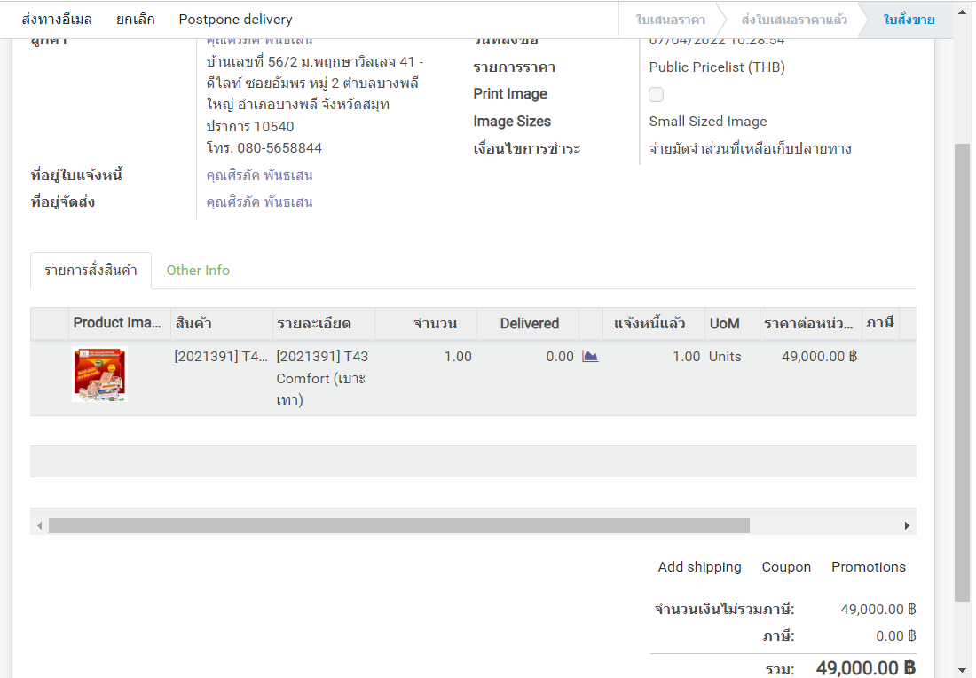
2022-02-14 | S08992 | คุณสุภาพร จันทร์เลน061-3876818, 081-4420736 | 10/246 เดอะคอนเน็คแบริ่งสเตชั่น หมู่ 8 ซอยแบริ่ง 58 สุขุมวิท 107 ต.สำโรงเหนือ อ.เมือง จ.สมุทรปรการ 10270 | 061-3876818,081-4420736 | 52,500 | medicalplus | Call In | sale
2022-02-14 | S08992 | คุณสุภาพร จันทร์เลน061-3876818, 081-4420736 | 10/246 เดอะคอนเน็คแบริ่งสเตชั่น หมู่ 8 ซอยแบริ่ง 58 สุขุมวิท 107 ต.สำโรงเหนือ อ.เมือง จ.สมุทรปรการ 10270 | 061-3876818,081-4420736 | 52,500 | medicalplus | Call In | sale

 |  |  |  | Format เบอร์โทร เป็น +66 แทน 0 ตัวแรก

ชื่อรายงาน : Customer Purchase Value

